상품제안서
바디버디건 SS10, 전동 목 안마기 마사지건 | 상품코드: F28677

 |  |  |  |  |  |  | 02-412-0044 | www.easy1.co.kr
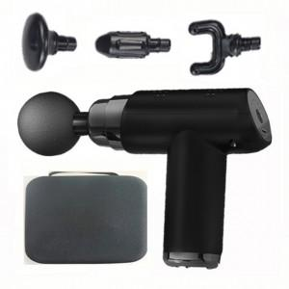

【상세/제작정보】 | 100개이하 레이저 인쇄비 50,000원

【인쇄/포장옵션】 | 레이저 / 포장지포장

【공급단가】 | 수량 | 30~ | 50~ | 100~ | 300~ | 500~
*VAT별도 | 단가 | 15,620원 | 15,370원 | 15,000원 | 14,620원 | 14,370원

【상품 URL】 | http://www.easy1.co.kr/src/goods_detail.php?gdno=28677

